关系图
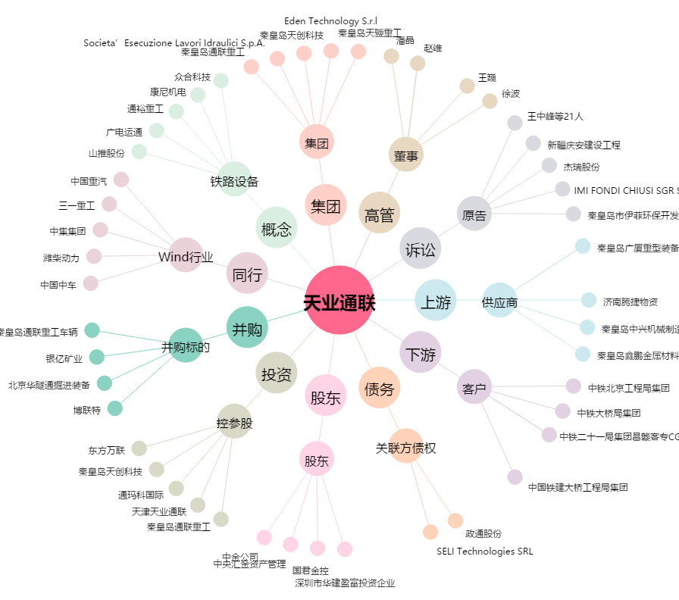
天业通联[002459.SZ] - 关系概览图

